Incidente1
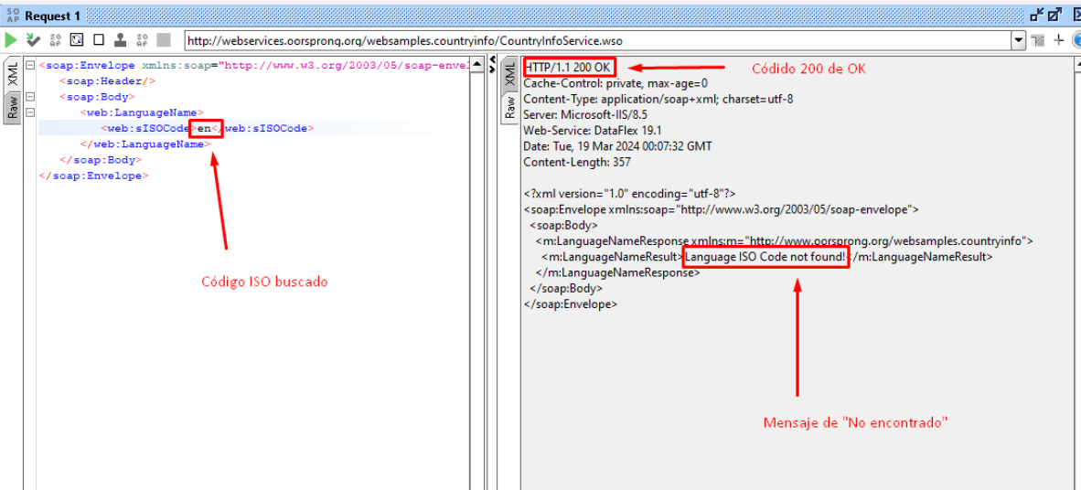
GESTIÓN DE INCIDENTES
ID de Defecto | BUG_001 | Titulo | Falla en respuesta del servicio convertidor de código a lenguaje, con código ISO válido
Creado por | Andreina Iglesias | Revisado Por | Líder QA |  | Versión | 1.0
Nombre del Proyecto | Servicio SOAP | Nombre del Módulo | Request LenguageName |  | Fase del SDLC | Post-Production
Fecha de Prueba | 18/03/2024 | Dispositivo | Navegador Chrome Versión 122.0.6261.129 (64 bits) |  | Nivel de prueba | System
Área de detección | Local | Estado | Pendiente |  | Tipo de prueba | Funcionalidad
Severidad | Medio | Prioridad | Low
#Enlace para ver el documento en Google Docs: https://docs.google.com/spreadsheets/d/1cZ3dKVCK4ItgEpzL6uOBU6TDawAkUxvwIh2uJ0jU7n4/edit?usp=sharing
Resumen de Incidente | Cuando se envía un request con el código ISO de idioma de dos letras <en> para buscar el lenguaje “English” Se visualiza un mensaje que dice “Language ISO Code not found!” Y se retorna un código HTTP 200 OK, debería ser un código 404 Not Found

Ticket log | - Reporte revisado y aprobado - Marzo 18, 2024
 | - Ticket asignado a developer - Marzo 19, 2024

P# | Prerrequisitos: |  |  | TD# | Test Data
1 | Acceso al navegador Chrome |  |  | 1 | <web:sISOCode>en</web:sISOCode>
2 | Acceso a SOAP
3 | URL: http://webservices.oorsprong.org/websamples.countryinfo/CountryInfoService.wso?WSDL

Post Condiciones

Test Scenario | Convertir código ISO del idioma, al lenguaje completo.

Steps to reproduce the issue
Step # | Step Details
1 | Crear un nuevo proyecto SOAP usando el enlace del paso 2
2 | En "Initial WSDL" colocar la URL: http://webservices.oorsprong.org/websamples.countryinfo/CountryInfoService.wso?WSDL
3 | Ir al servicio "LanguageName" y al request 1
4 | Ingresar el código ISO "en" así: <web:sISOCode>en</web:sISOCode>
5 | Reproducir el request
6 | Arrojará un mensaje de error que dice “Language ISO Code not found!”

Expected behavior | Debería mostrar el lenguaje "English"
 | En caso de no encontrar el lenguaje ISO, debería mostrar el código de error 404 Not Found
Actual result | Se visualiza un mensaje que dice “Language ISO Code not found!”
 | Y se retorna un código HTTP 200 OK

Attachments

Incidente2
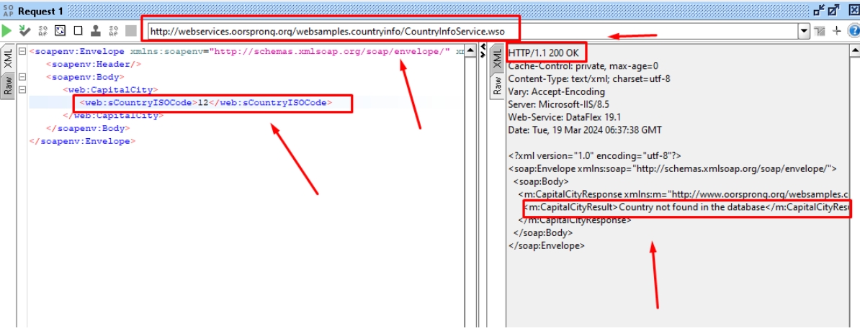
GESTIÓN DE INCIDENTES
ID de Defecto | BUG_002 | Titulo | Falla en el código de error de la respuesta del Servicio soap
Creado por | Andreina Iglesias | Revisado Por | Líder QA |  | Versión | 1.0
Nombre del Proyecto | Servicio SOAP | Nombre del Módulo | Request Capital City |  | Fase del SDLC | Post-Production
Fecha de Prueba | 18/03/2024 | Dispositivo | Navegador Chrome Versión 122.0.6261.129 (64 bits) |  | Nivel de prueba | System
Área de detección | Local | Estado | Pendiente |  | Tipo de prueba | Funcionalidad
Severidad | Medio | Prioridad | Low

Resumen de Incidente | Cuando se envía un request inválido en el servicio de convertir con código ISO de un pais, a su capital correspondientede <12> para buscar un mensaje de error 404 de "No encontrado"” Si visualiza un error que dice "Country not found in the database!” pero se retorna un código HTTP 200 OK, debería ser un código 404 Not Found

Ticket log | - Reporte revisado y aprobado - Marzo 18, 2024
 | - Ticket asignado a developer - Marzo 19, 2024

P# | Prerrequisitos: |  |  | TD# | Test Data
1 | Acceso al navegador Chrome |  |  | 1 | <web:sCountryISOCode>12</web:sCountryISOCode>
2 | Acceso a SOAP
3 | URL: http://webservices.oorsprong.org/websamples.countryinfo/CountryInfoService.wso?WSDL

Post Condiciones

Test Scenario | Convertir código ISO de país, a su capital, incorrecta

Steps to reproduce the issue
Step # | Step Details
1 | Crear un nuevo proyecto SOAP usando el enlace del paso 2
2 | En "Initial WSDL" colocar la URL: http://webservices.oorsprong.org/websamples.countryinfo/CountryInfoService.wso?WSDL
3 | Ir al servicio "CapitalCity" y al request 1
4 | Ingresar el código ISO "12" así: <web:sISOCode>12</web:sISOCode>
5 | Reproducir el request
6 | Arrojará un codigo 200 de OK

Expected behavior | En caso de no encontrar la capital del pais, debería mostrar el código de error 404 Not Found

Actual result | retorna un código HTTP 200 OK

Attachments

Incidente3
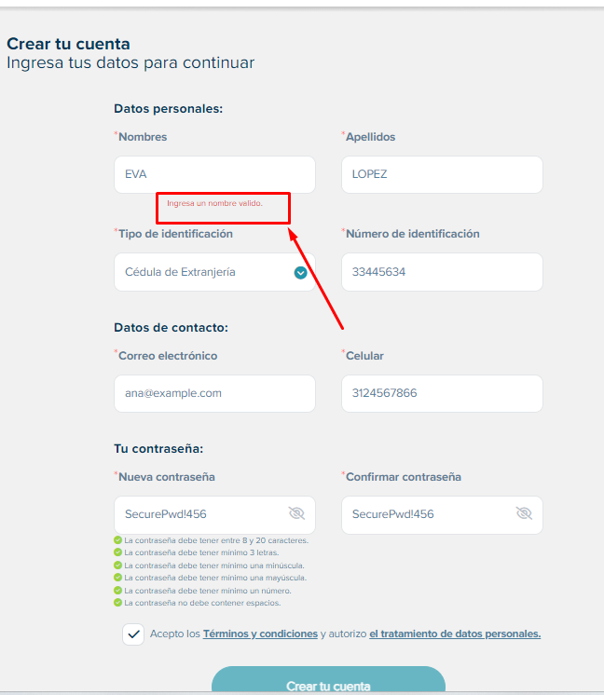
GESTIÓN DE INCIDENTES
ID de Defecto | BUG_003 | Titulo | Falla en el campo "Nombre" del modulo de registro de Novaventa
Creado por | Andreina Iglesias | Revisado Por | Líder QA |  | Versión | 1.0
Nombre del Proyecto | Página Web Novaventa | Nombre del Módulo | Módulo de registro |  | Fase del SDLC | Post-Production
Fecha de Prueba | 19/03/2024 | Dispositivo | Navegador Chrome Versión 122.0.6261.129 (64 bits) |  | Nivel de prueba | System
Área de detección | Local | Estado | Pendiente |  | Tipo de prueba | Funcionalidad
Severidad | Alto | Prioridad | Low

Resumen de Incidente | En el formulario de registro de usuario nuevo, en el campo de "Nombre" no permite agregar nombres con menos de 3 caracteres.

Ticket log | - Reporte revisado y aprobado - Marzo 19, 2024
 | - Ticket asignado a developer - Marzo 19, 2024

P# | Prerrequisitos: |  |  | TD# | Test Data
1 | Acceso al navegador Chrome |  |  | 1 | ANA
2 | Acceder a URL de modulo registro https://novaventa.com/registro/registro-cliente |  |  | 2 | EVA
3 | Ingresar en el campo nombre uno con menos de 3 caracteres |  |  | 3 | SOL
 |  |  |  | 4 | BEN

Post Condiciones

Test Scenario | Registro con diferentes combinaciones de credenciales

Steps to reproduce the issue
Step # | Step Details
1 | Ingresar al módulo de registro de la página de Novaventa https://novaventa.com/registro/registro-cliente
2 | En el campo "Nombre" ingresar nombres con menos de 3 caracteres
3 | Se visualizará el mensaje "Ingresa un nombre válido"

Expected behavior | Debería permitir nombres con menos de 3 caracteres

Actual result | retorna un mensaje "Ingresa un nombre válido"

Attachments

Incidente4
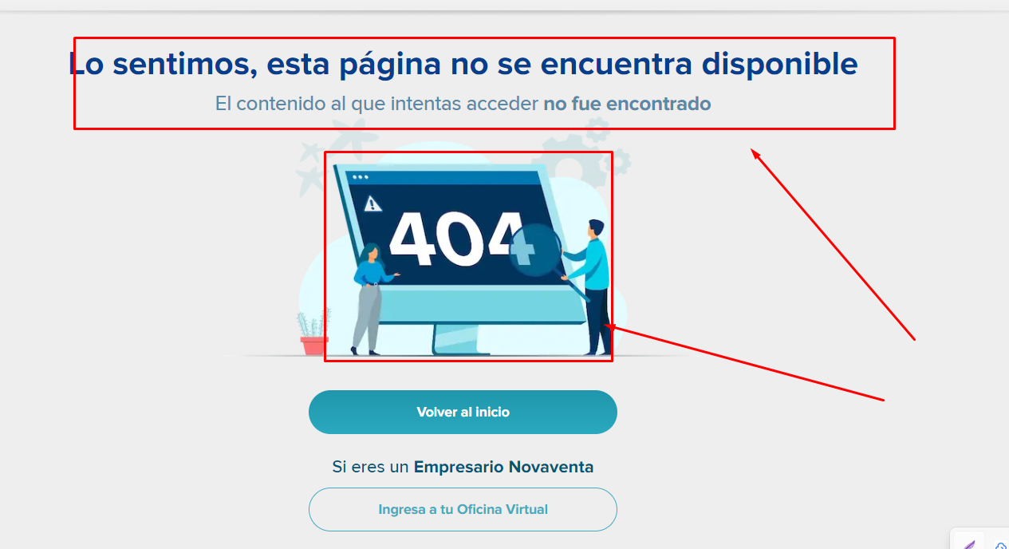
GESTIÓN DE INCIDENTES
ID de Defecto | BUG_004 | Titulo | Falla en la redirección a un módulo de categoría anterior, desde el módulo de un producto
Creado por | Andreina Iglesias | Revisado Por | Líder QA |  | Versión | 1.0
Nombre del Proyecto | Página Web Novaventa | Nombre del Módulo | Request LenguageName |  | Fase del SDLC | Post-Production
Fecha de Prueba | 19/03/2024 | Dispositivo | Navegador Chrome Versión 122.0.6261.129 (64 bits) |  | Nivel de prueba | System
Área de detección | Local | Estado | Aplazado |  | Tipo de prueba | Funcionalidad
Severidad | Bajo | Prioridad | Low
#Enlace para ver el documento en Google Docs: https://docs.google.com/spreadsheets/d/1cZ3dKVCK4ItgEpzL6uOBU6TDawAkUxvwIh2uJ0jU7n4/edit?usp=sharing
Resumen de Incidente | Cuando nos encontramos en el módulo del detalle del producto "Airfryer Holstein X 4L" y queremos regresar al módulo de categoría anterior "Hogar Premium" arroja un mensaje error "404 El contenido al que intentas acceder no fue encontrado"

Ticket log | - Reporte revisado y aprobado - Marzo 19, 2024
 | - Ticket asignado a developer - Marzo 19, 2024

P# | Prerrequisitos: |  |  | TD# | Test Data
1 | Acceso al navegador Chrome |  |  | 1 | Categoría Hogar
2 | Acceso a la página web de novaventa |  |  | 2 | Airfryer Holstein x 4L
3 | URL: http://webservices.oorsprong.org/websamples.countryinfo/CountryInfoService.wso?WSDL

Post Condiciones

Test Scenario | Navegar por las categorías

Steps to reproduce the issue
Step # | Step Details
1 | Ingresar a la página principal de novaventa URL https://www.novaventa.com/
2 | Seleccionar la categoría "Hogar" desde la página principal
3 | Seleccionar producto "Airfryer Holstein x 4L" para ser redireccionado al módulo de este producto
4 | Selecciona el elemento del navegador anterior "Hogar Premium"
5 | Arrojará un mensaje de error que dice "Lo sentimos, esta página no se encuentra disponible El contenido al que intentas acceder no fue encontrado"

Expected behavior | Debería redirigirnos al módulo anterior de categoría "Hogar", ya que estabamos ahí inicialmente

Actual result | Se visualiza un mensaje de error que dice "Lo sentimos, esta página no se encuentra disponible El contenido al que intentas acceder no fue encontrado"
 | Y retorna un código 404

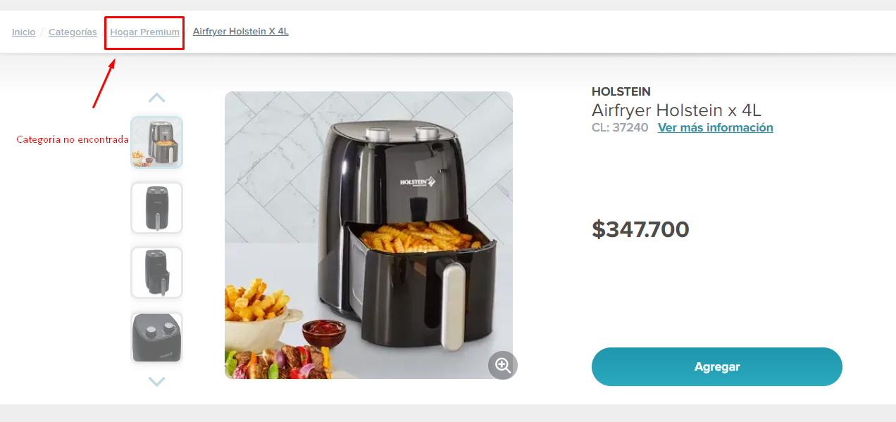
Attachments

Incidente5
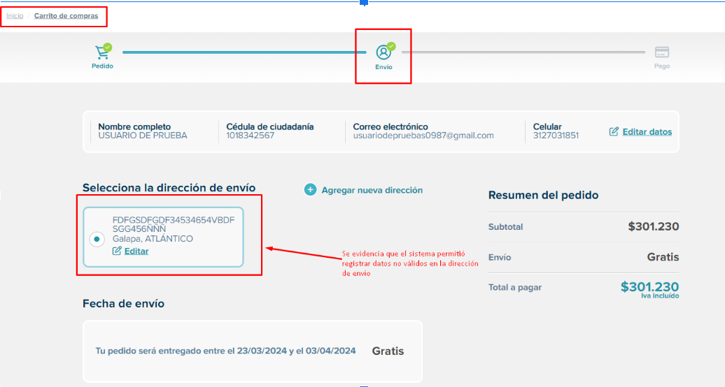
GESTIÓN DE INCIDENTES
ID de Defecto | BUG_005 | Titulo | Dirección No válida de Usuario Permitida
Creado por | Andreina Iglesias | Revisado Por | Líder QA |  | Versión | 1.0
Nombre del Proyecto | Página Web Novaventa | Nombre del Módulo | Módulo de registro de información de envío y facturación |  | Fase del SDLC | Post-Production
Fecha de Prueba | 19/03/2024 | Dispositivo | Navegador Chrome Versión 122.0.6261.129 (64 bits) |  | Nivel de prueba | System
Área de detección | Local | Estado | Aplazado |  | Tipo de prueba | Funcionalidad
Severidad | Bajo | Prioridad | Low
#Enlace para ver el documento en Google Docs: https://docs.google.com/spreadsheets/d/1cZ3dKVCK4ItgEpzL6uOBU6TDawAkUxvwIh2uJ0jU7n4/edit?usp=sharing
Resumen de Incidente | Cuando nos encontramos en el módulo de registro de información de envío y facturación en el campo obligatorio de "Dirección", el sistema nos permite ingresar una dirección errada, con datos no válidos.

Ticket log | - Reporte revisado y aprobado - Marzo 19, 2024
 | - Ticket asignado a developer - Marzo 19, 2024

P# | Prerrequisitos: |  |  | TD# | Test Data
1 | Acceso al navegador Chrome |  |  | 1 | FDFGSDFGDF34534654VBDFSGG456ÑÑÑ
2 | Acceso a la página web de novaventa
3 | URL: http://webservices.oorsprong.org/websamples.countryinfo/CountryInfoService.wso?WSDL

Post Condiciones

Test Scenario | Prueba ingreso de datos de envío y facturación no válido

Steps to reproduce the issue
Step # | Step Details
1 | Ingresar a la página principal de novaventa URL https://www.novaventa.com/
2 | Iniciar sesión con una cuenta que no tenga dirección guardada o ir a editar la información de datos personales
3 | Agregar productos al carrito de compras
4 | Iniciar proceso de pago
5 | En el campo de dirección ingresar cualquier dato inválido
6 | Permitirá guardar los datos

Expected behavior | Debería arrojarnos un error con código "400 bad request" y no permitir continuar con el proceso de pago
 | No debería guardar campos con datos no válidos
Actual result | El módulo guarda la información con datos no válidos y permite continuar con el proceso de compra

Attachments

